상품제안서
메이드유 에코백 밑단형(미색) 36x42x10 | 상품코드: F23934

 |  |  |  |  |  |  | 02-412-0044 | www.easy1.co.kr
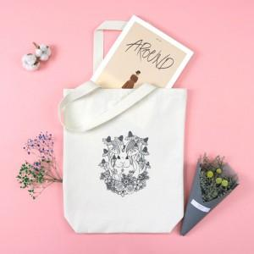

【상세/제작정보】 | * 기본 인쇄사이즈 19*19cm 기본사이즈 넘어가면 추가비용 발생합니다. 문의주세요

【인쇄/포장옵션】 | 실크, 풀칼라 / OPP(비닐)

【공급단가】 | 수량 | 200~ | 500~ | 1,000~ | 3,000~ | 5,000~
*VAT별도 | 단가 | 2,520원 | 2,430원 | 2,340원 | 2,250원 | 2,160원

【상품 URL】 | https://dev.easy1.co.kr:443/src/goods_detail.php?gdno=23934

